Sheet1
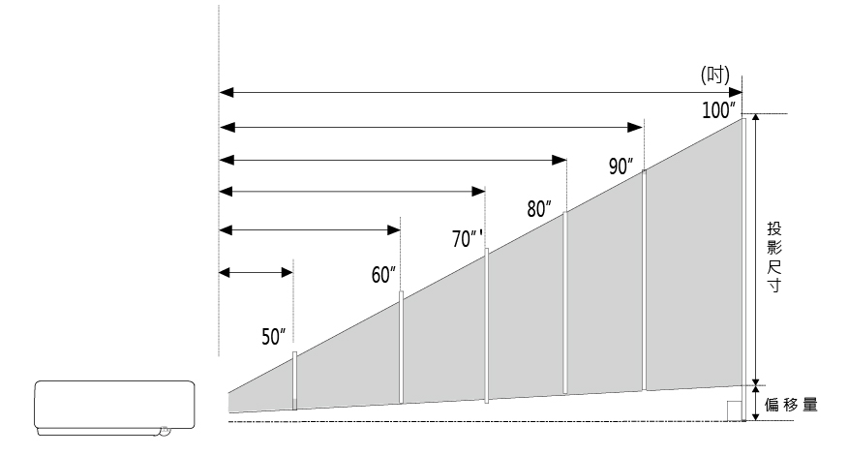
ANWU335ST / ANWU335STi 投影距離試算

16:10
 (1) 知道投影距離，欲算出投影出來的畫面尺寸大小：

投影距離(單位：公尺) |  |  | 投影尺寸
0.61 |  |  | 70
↑請輸入您的投影距離! |  |  | 單位：吋
*數值請介於 0.455公尺 ~0.943公尺 之間

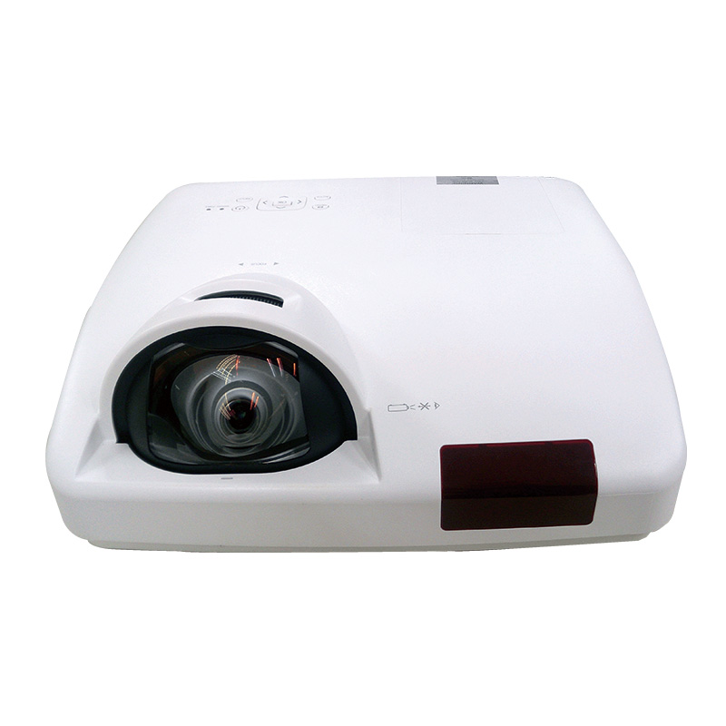
當投影距離為 | 0.610 | 公尺時： | 投影尺寸為 | 70 | 吋
 |  | *以上數據僅供參考，實際尺寸會依現場狀況不同而有所差異。

(2)想要投影尺寸，欲算出投影時所需要的距離：

投影尺寸(單位：吋) |  |  | 投影距離
80 |  |  | 0.70
↑請輸入您的投影尺寸! |  |  | 單位：公尺
*數值請介於 50吋 ~ 100吋 之間

當投影距離為 | 80 | 吋時： | 投影距離為 | 0.70 |  | 公尺
 |  | *以上數據僅供參考，實際尺寸會依現場狀況不同而有所差異。

16:9
 (1) 知道投影距離，欲算出投影出來的畫面尺寸大小：
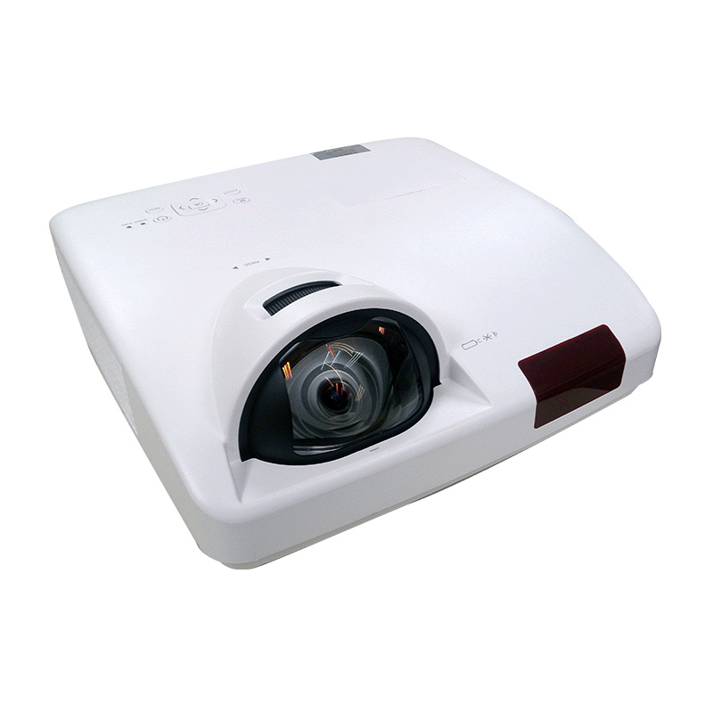
投影距離(單位：公尺) |  |  | 投影尺寸
0.63 |  |  | 70
↑請輸入您的投影距離! |  |  | 單位：吋
*數值請介於 0.455公尺 ~0.943公尺 之間

當投影距離為 | 0.630 | 公尺時： | 投影尺寸為 | 70 | 吋
 |  | *以上數據僅供參考，實際尺寸會依現場狀況不同而有所差異。

(2)想要投影尺寸，欲算出投影時所需要的距離：

投影尺寸(單位：吋) |  |  | 投影距離
60 |  |  | 0.54
↑請輸入您的投影尺寸! |  |  | 單位：公尺
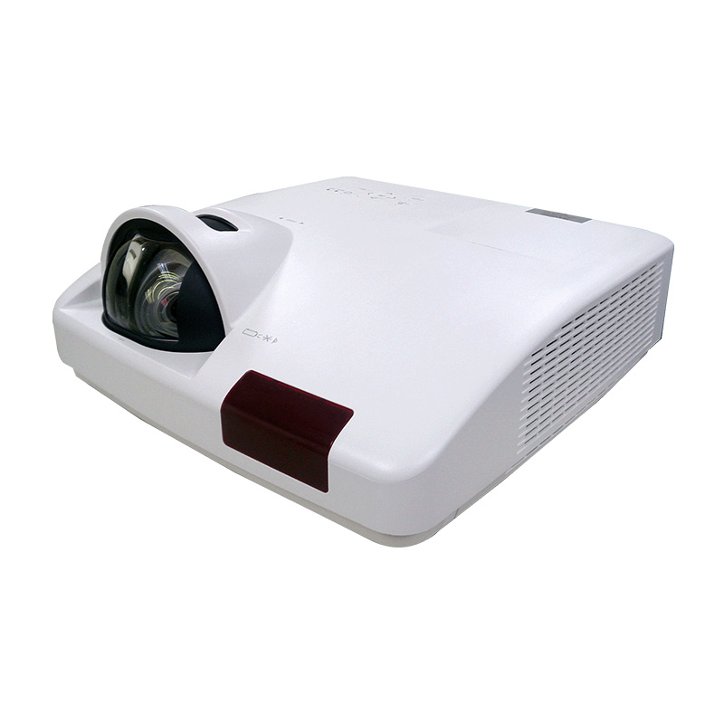
*數值請介於 50吋 ~ 100吋 之間

當投影距離為 | 60 | 吋時： | 投影距離為 | 0.54 |  | 公尺
 |  | *以上數據僅供參考，實際尺寸會依現場狀況不同而有所差異。

